상품제안서
지끈 자동 크라프트백(무지) | 상품코드: S40890

 |  |  |  |  |  |  | 02-713-8555 | www.synergygift.co.kr
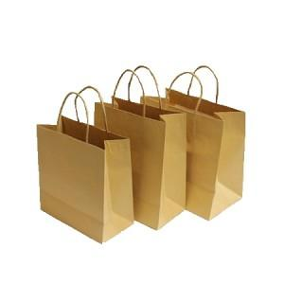

【상세/제작정보】 | <p><span style="font-size: 14pt;">※ 양면인쇄 가능 별도문의</span></p>

【인쇄/포장옵션】 | 실크 / 포장불가능

【공급단가】 | 수량 | 200~ | 500~ | 1,000~ | 3,000~ | 5,000~
*VAT별도 | 무지4절 | 440원 | 420원 | 410원 | 400원 | 390원
 | 무지T3절 | 470원 | 460원 | 440원 | 430원 | 420원
 | 무지3절 | 460원 | 440원 | 430원 | 420원 | 410원
 | 무지2절 | 540원 | 520원 | 500원 | 490원 | 480원

【상품 URL】 | https://www.synergygift.co.kr:443/src/goods_detail.php?gdno=40890

